Åpen klasse 0,60m
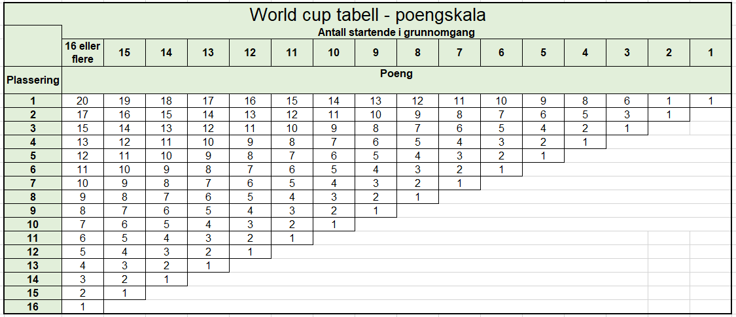
 | RIDESKOLECUP 2022/2023 | ÅPEN KLASSE 0,60m
Nr | Rytter | Hest | Klubb | Kvalifiseringspoeng |  |  |  | Foreløpig resultat før finale | FINALE |  | RESULTAT
 |  |  |  | Bergen Dressur 06.11.22 | Bergen Sprang 27.11.22 | Åsane Dressur 22.01.23 | Bergen Sprang 29.01.23 |  | Dressur Finale Bergen Rideklubb | Sprang Finale Bergen Rideklubb
1 | Sara Bratvold | Endrar | Åsane Rideklubb |  | 15 | 3 | 14 | 32
2 | Eliane Hjellvik Berisha | Skogheims Vindar | Åsane Rideklubb | 1 | 5 | 10 | 11 | 27
3 | Neila Vosyliute | Morgan IX | Bergen Rideklubb | 10 | 8 |  | 7 | 25
4 | Leah Marie Lefdal | Endrar | Åsane Rideklubb |  | 12 | 7 | 5 | 24
5 | Ylva Grødem-Kvam | Luna | Åsane Rideklubb | 1 | 3 | 5 | 9 | 18
6 | Emmelin Borge Wilkensen | Lt Our First Baileys | Bergen Rideklubb | 7 | 7 |  | 2 | 16
6 | Marlene Louise Lund | Toronto | Bergen Rideklubb |  | 10 |  | 6 | 16
8 | Tiril Holt Fredriksen | Jake | Bergen Rideklubb |  | 6 |  | 3 | 9
9 | Vilde Rosenlund Bøe | Windy III | Åsane Rideklubb | 5 | 0 | 2 | 1 | 8
9 | Isabella Hope Foldnes | Lt Our First Baileys | Bergen Rideklubb |  | 4 |  | 4 | 8
11 | Amalie Jordal Kalland | Teleris Talgoed | Åsane Rideklubb | 3 | 0 | 1 |  | 4
12
13
14
15
16
17
18
19
20
21
22
22
24
24
26
27
28

